공사완료 보고서
공사완료 보고서
업 체 명 | ㈜수안이엔지 |  | 공사일자 | 2025.12.11
공 사 명 | 기숙사 AB동 지하 주차장 유인휀 교체 |  | 제출일자 | 2025.12.12
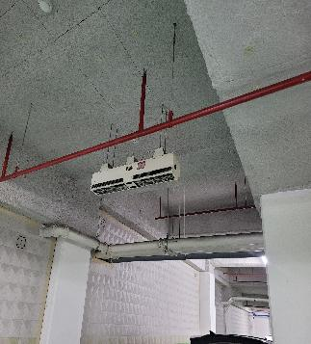 작업사진 (전) |  | 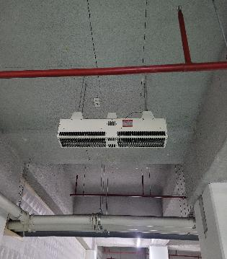 |  | 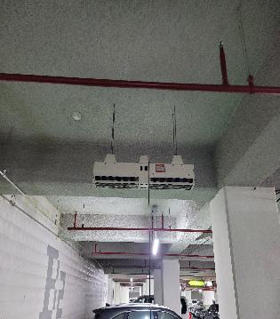

내 용 | 기존 유인휀 철거 전 | 기존 유인휀 철거 전 |  | 기존 유인휀 철거 전
작업사진 (중) | 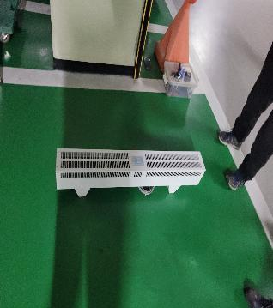 | 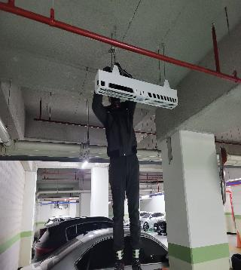 |  | 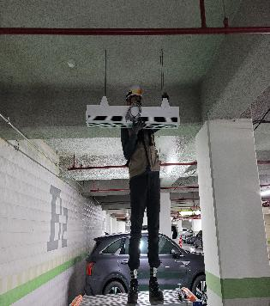

내 용 | 신규 유인휀 입고 | 신규 유인휀 설치 |  | 신규 유인휀 설치
작업사진 (중) | 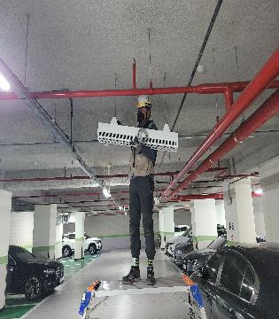

내 용 | 신규 유인휀 설치

작업사진 (후) | 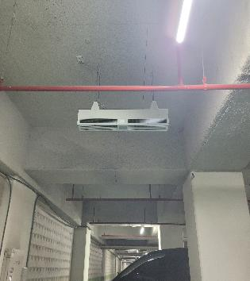 | 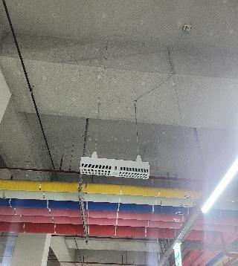 |  | 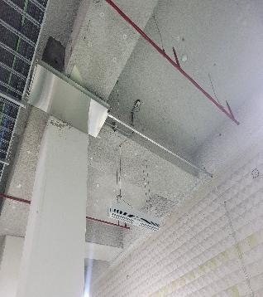

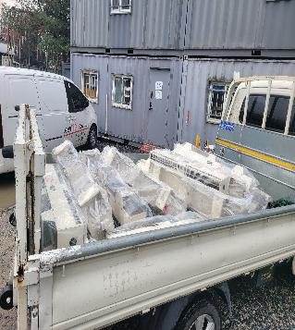
내 용 | 신규 유인휀 설치 완료 | 신규 유인휀 설치 완료 |  | 신규 유인휀 설치 완료
작업사진 (후) |  | 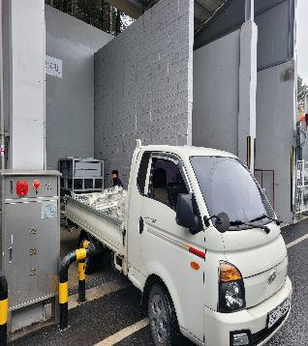 |  | 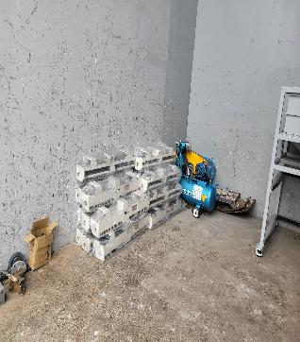

내 용 | 철거 유인휀 반출 | 폐기물처리장 폐기 |  | 기존 유인휀 폐기 완료

